Wykres
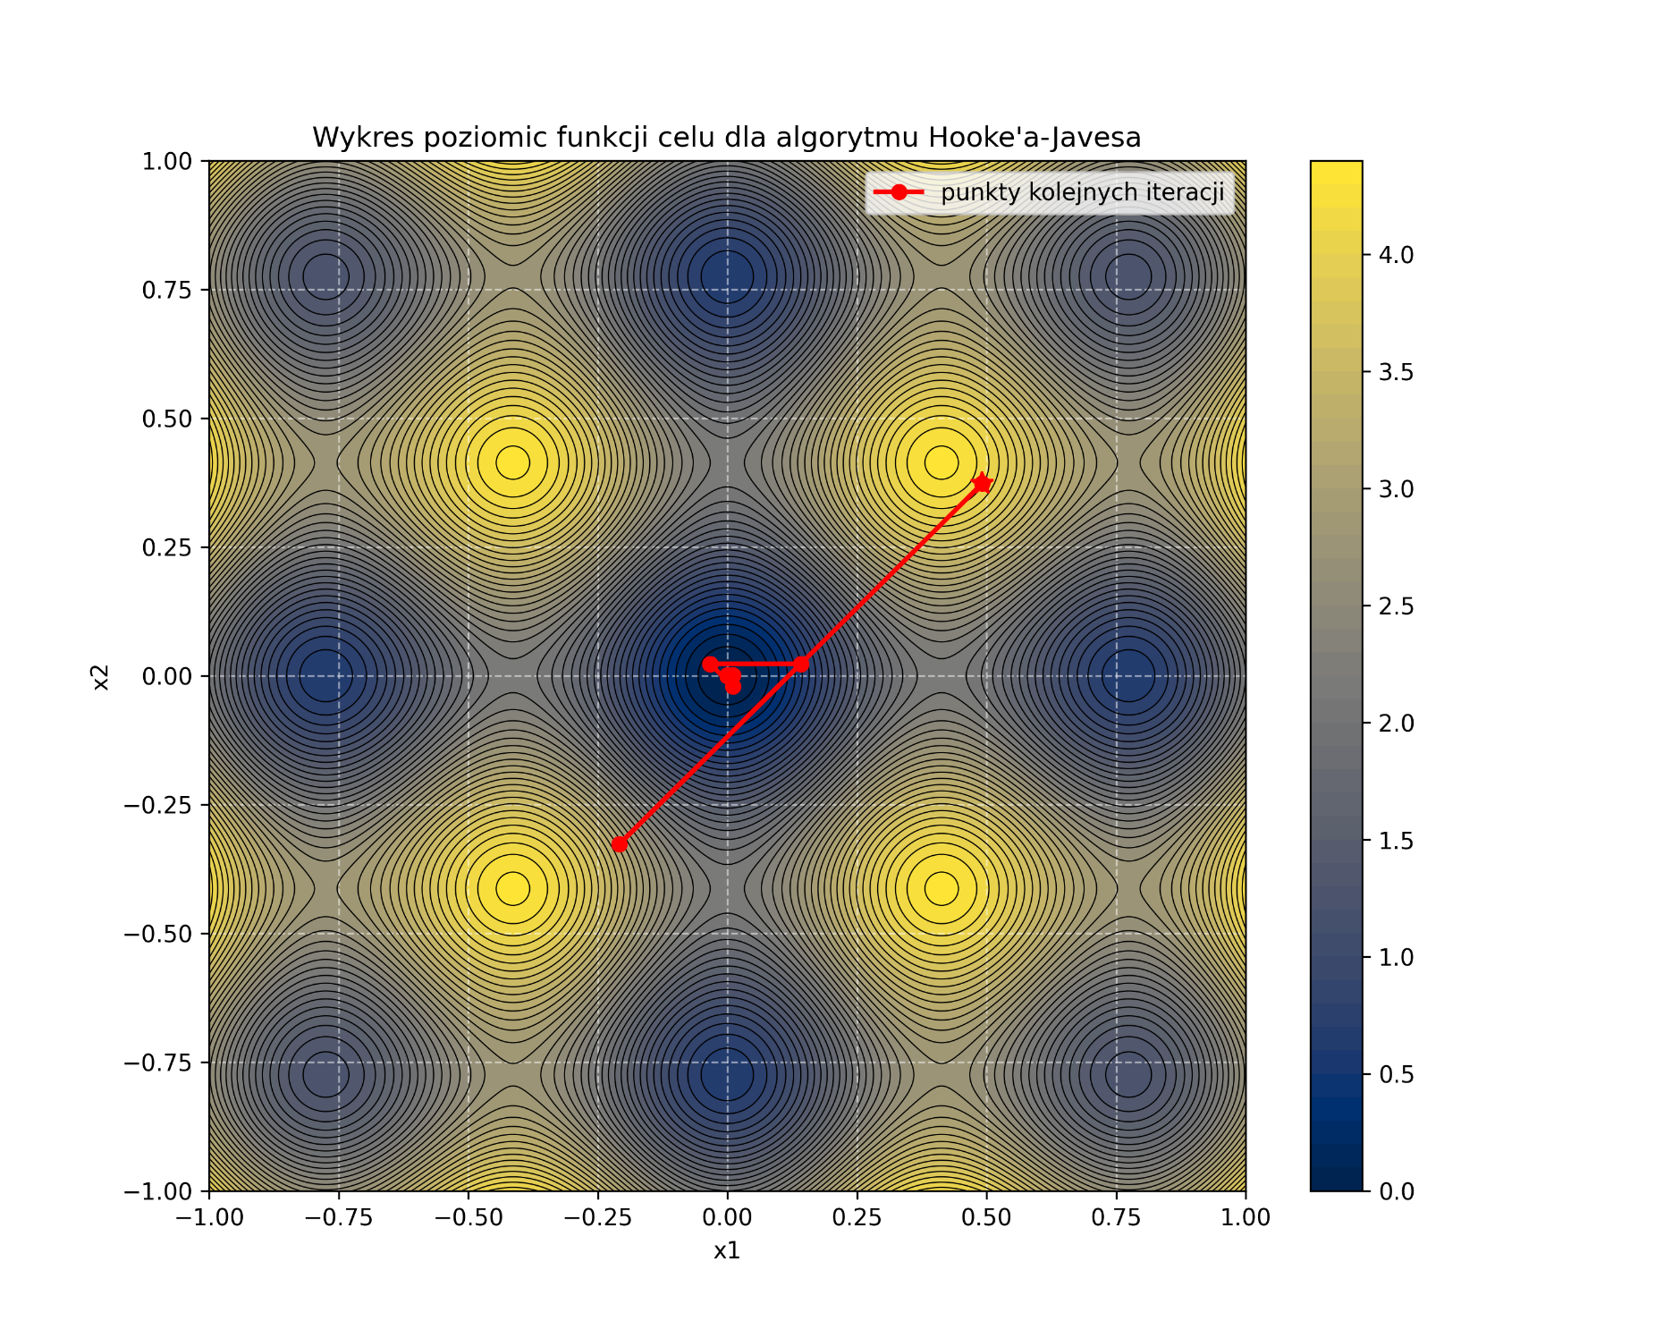
Nr iteracji | Metoda Hooke’a-Jeevesa |  | Metoda Rosenbrocka
 | x1* | x2* | x1* | x2*
0 | 0.491684 | 0.373089 | 0.491684 | 0.373089
1 | -0.208316 | -0.326911 | 0.491684 | 0.373089
2 | -0.208316 | -0.326911 | 0.141684 | 0.0230888
3 | 0.141684 | 0.0230888 | 0.141684 | 0.0230888
4 | 0.141684 | 0.0230888 | 0.141684 | 0.0230888
5 | -0.0333163 | 0.0230888 | 0.141684 | 0.0230888
6 | -0.0333163 | 0.0230888 | 0.0541837 | 0.0230888
7 | -0.0333163 | 0.0230888 | 0.0541837 | 0.0230888
8 | 0.0104337 | -0.0206612 | 0.0541837 | 0.00121378
9 | 0.0104337 | -0.0206612 | 0.0541837 | 0.00121378
10 | 0.0104337 | 0.00121378 | 0.0541837 | 0.00121378
11 | 0.0104337 | 0.00121378 | 0.0541837 | 0.00121378
12 | -0.000503794 | 0.00121378 | -0.0333163 | 0.00121378
13 | -0.000503794 | 0.00121378 | -0.0333163 | 0.00121378
14 | -0.000503794 | 0.00121378 | -0.0333163 | 0.00121378
15 | -0.000503794 | 0.00121378 | -0.0333163 | 0.00121378
16 | -0.000503794 | -0.000153409 | -0.0114413 | 0.00121378
17 | -0.000503794 | -0.000153409 | -0.0114413 | 0.00121378
18 | 0.0001798 | -0.000153409 | -0.0114413 | -0.000153409
19 | 0.0001798 | -0.000153409 | -0.0114413 | -0.000153409
20 | -0.000161997 | -0.000153409 | -0.0114413 | -0.000153409
21 | -0.000161997 | -0.000153409 | -0.0114413 | -0.000153409
22 | 8.90E-06 | 1.75E-05 | -0.0114413 | -0.000153409
23 | 8.90E-06 | 1.75E-05 | -0.0114413 | -0.000153409
24 | 8.90E-06 | 1.75E-05 | -0.0114413 | -0.000153409
25 | 8.90E-06 | 1.75E-05 | -0.000503794 | -0.000153409
26 | 8.90E-06 | -3.87E-06 | -0.000503794 | -0.000153409
27 | 8.90E-06 | -3.87E-06 | -0.000503794 | -0.000153409
28 | -1.78E-06 | -3.87E-06 | -0.000503794 | -0.000153409
29 | -1.78E-06 | -3.87E-06 | -0.000503794 | -0.000153409
30 | -1.78E-06 | 1.47E-06 | -0.000503794 | -0.000153409
31 | -1.78E-06 | 1.47E-06 | -0.000503794 | 1.75E-05
32 | 8.91E-07 | -1.20E-06 | -0.000503794 | 1.75E-05
33 | 8.91E-07 | -1.20E-06 | -0.000503794 | 1.75E-05
34 | -4.45E-07 | 1.32E-07 | -0.000503794 | 1.75E-05
35 | -4.45E-07 | 1.32E-07 | -0.000503794 | 1.75E-05
36 |  |  | -0.000503794 | 1.75E-05
37 |  |  | -0.000503794 | 1.75E-05
38 |  |  | -0.000503794 | 1.75E-05
39 |  |  | -0.000503794 | 1.75E-05
40 |  |  | -0.000503794 | 1.75E-05
41 |  |  | -0.000503794 | 1.75E-05
42 |  |  | 0.0001798 | 1.75E-05
43 |  |  | 0.0001798 | 1.75E-05
44 |  |  | 0.0001798 | 1.75E-05
45 |  |  | 0.0001798 | 1.75E-05
46 |  |  | 8.90E-06 | 1.75E-05
47 |  |  | 8.90E-06 | -3.87E-06
48 |  |  | 8.90E-06 | -3.87E-06
49 |  |  | 8.90E-06 | -3.87E-06
50 |  |  | 8.90E-06 | -3.87E-06
51 |  |  | 8.90E-06 | -3.87E-06
52 |  |  | 8.90E-06 | -3.87E-06
53 |  |  | 8.90E-06 | -3.87E-06
54 |  |  | 8.90E-06 | -3.87E-06
55 |  |  | 8.90E-06 | -3.87E-06
56 |  |  | 8.90E-06 | -3.87E-06
57 |  |  | 8.90E-06 | -3.87E-06
58 |  |  | 8.90E-06 | -3.87E-06
59 |  |  | 8.90E-06 | -3.87E-06
60 |  |  | 8.90E-06 | -3.87E-06
61 |  |  | 8.90E-06 | -3.87E-06
62 |  |  | 8.90E-06 | -3.87E-06
63 |  |  | 8.90E-06 | -3.87E-06
64 |  |  | 8.90E-06 | -3.87E-06
65 |  |  | 3.56E-06 | -3.87E-06
66 |  |  | 3.56E-06 | -1.20E-06
67 |  |  | 3.56E-06 | -1.20E-06
68 |  |  | 3.56E-06 | -1.20E-06
69 |  |  | 3.56E-06 | -1.20E-06
70 |  |  | 3.56E-06 | -1.20E-06
71 |  |  | 3.56E-06 | -1.20E-06
72 |  |  | 3.56E-06 | -1.20E-06
73 |  |  | 3.56E-06 | -1.20E-06
74 |  |  | 3.56E-06 | -1.20E-06
75 |  |  | 3.56E-06 | -1.20E-06
76 |  |  | 3.56E-06 | -1.20E-06
77 |  |  | 3.56E-06 | -1.20E-06
78 |  |  | 3.56E-06 | -1.20E-06
79 |  |  | 3.56E-06 | -1.20E-06
80 |  |  | 3.56E-06 | -1.20E-06
81 |  |  | 3.56E-06 | -1.20E-06
82 |  |  | 3.56E-06 | -1.20E-06
83 |  |  | 3.56E-06 | -1.20E-06
84 |  |  | -1.78E-06 | -1.20E-06
85 |  |  | -1.78E-06 | -1.20E-06
86 |  |  | -1.78E-06 | -1.20E-06
87 |  |  | -1.78E-06 | -5.35E-07
88 |  |  | -1.78E-06 | -5.35E-07
89 |  |  | -1.78E-06 | -5.35E-07
90 |  |  | -1.78E-06 | -5.35E-07
91 |  |  | -1.78E-06 | -5.35E-07
92 |  |  | -1.78E-06 | -5.35E-07
93 |  |  | -1.78E-06 | -5.35E-07
94 |  |  | -1.78E-06 | -5.35E-07
95 |  |  | -1.78E-06 | -5.35E-07
96 |  |  | -1.78E-06 | -5.35E-07
97 |  |  | -1.78E-06 | -5.35E-07
98 |  |  | -1.78E-06 | -5.35E-07
99 |  |  | -1.78E-06 | -5.35E-07
100 |  |  | -1.78E-06 | -5.35E-07
101 |  |  | -1.78E-06 | -5.35E-07
102 |  |  | -1.78E-06 | -5.35E-07
103 |  |  | -1.78E-06 | -5.35E-07
104 |  |  | -1.78E-06 | -5.35E-07
105 |  |  | -1.78E-06 | -5.35E-07
106 |  |  | 8.91E-07 | -5.35E-07
107 |  |  | 8.91E-07 | -5.35E-07
108 |  |  | 8.91E-07 | 1.32E-07
109 |  |  | 8.91E-07 | 1.32E-07
110 |  |  | 8.91E-07 | 1.32E-07
111 |  |  | 8.91E-07 | 1.32E-07
112 |  |  | 8.91E-07 | 1.32E-07
113 |  |  | 8.91E-07 | 1.32E-07
114 |  |  | 8.91E-07 | 1.32E-07
115 |  |  | 8.91E-07 | 1.32E-07
116 |  |  | 8.91E-07 | 1.32E-07
117 |  |  | 8.91E-07 | 1.32E-07
118 |  |  | 8.91E-07 | 1.32E-07
119 |  |  | 8.91E-07 | 1.32E-07
120 |  |  | 8.91E-07 | 1.32E-07
121 |  |  | 8.91E-07 | 1.32E-07
122 |  |  | 8.91E-07 | 1.32E-07
123 |  |  | 8.91E-07 | 1.32E-07
124 |  |  | 8.91E-07 | 1.32E-07
125 |  |  | 8.91E-07 | 1.32E-07
126 |  |  | 8.91E-07 | 1.32E-07
127 |  |  | 8.91E-07 | 1.32E-07
128 |  |  | -4.45E-07 | 1.32E-07
129 |  |  | -4.45E-07 | 1.32E-07
130 |  |  | -4.45E-07 | 1.32E-07

Symulacja
Wykres położenia ramienia od czasu
 | Hooke-Jeeves | Rosenbrock
 | 0 | 0
 | 0.00818098 | 0.00818099
 | 0.0316262 | 0.0316262
 | 0.0687504 | 0.0687505
 | 0.118051 | 0.118051
 | 0.178105 | 0.178106
 | 0.247575 | 0.247575
 | 0.3252 | 0.325201
 | 0.4098 | 0.409801
 | 0.500273 | 0.500273
 | 0.59559 | 0.595591
 | 0.694799 | 0.6948
 | 0.797019 | 0.79702
 | 0.901436 | 0.901437
 | 1.0073 | 1.00731
 | 1.11394 | 1.11395
 | 1.22073 | 1.22073
 | 1.32711 | 1.32711
 | 1.43257 | 1.43257
 | 1.53667 | 1.53667
 | 1.63899 | 1.63899
 | 1.73919 | 1.73919
 | 1.83695 | 1.83695
 | 1.93201 | 1.93201
 | 2.02414 | 2.02415
 | 2.11316 | 2.11316
 | 2.1989 | 2.1989
 | 2.28123 | 2.28123
 | 2.36007 | 2.36007
 | 2.43535 | 2.43535
 | 2.50702 | 2.50702
 | 2.57506 | 2.57506
 | 2.63947 | 2.63947
 | 2.70027 | 2.70027
 | 2.7575 | 2.7575
 | 2.8112 | 2.8112
 | 2.86143 | 2.86143
 | 2.90828 | 2.90828
 | 2.95183 | 2.95183
 | 2.99217 | 2.99217
 | 3.02941 | 3.02941
 | 3.06364 | 3.06364
 | 3.09499 | 3.09499
 | 3.12357 | 3.12357
 | 3.1495 | 3.1495
 | 3.1729 | 3.1729
 | 3.19389 | 3.19389
 | 3.2126 | 3.2126
 | 3.22915 | 3.22915
 | 3.24366 | 3.24366
...
t | Met. HJ |  | Met. Rosen
 | α | ω | α | ω
1 | 0 | 0 | 0 | 0
2 | 0.00818098 | 0.160841 | 0.00818099 | 0.160842
3 | 0.0316262 | 0.305421 | 0.0316262 | 0.305421
4 | 0.0687504 | 0.434559 | 0.0687505 | 0.434559
5 | 0.118051 | 0.549076 | 0.118051 | 0.549076
6 | 0.178105 | 0.649789 | 0.178106 | 0.64979
7 | 0.247575 | 0.737507 | 0.247575 | 0.737508
8 | 0.3252 | 0.813028 | 0.325201 | 0.813029
9 | 0.4098 | 0.877136 | 0.409801 | 0.877137
10 | 0.500273 | 0.930598 | 0.500273 | 0.930599
11 | 0.59559 | 0.974162 | 0.595591 | 0.974163
12 | 0.694799 | 1.00855 | 0.6948 | 1.00856
13 | 0.797019 | 1.03448 | 0.79702 | 1.03448
14 | 0.901436 | 1.05262 | 0.901437 | 1.05262
15 | 1.0073 | 1.06363 | 1.00731 | 1.06363
16 | 1.11394 | 1.06813 | 1.11395 | 1.06813
17 | 1.22073 | 1.06673 | 1.22073 | 1.06673
18 | 1.32711 | 1.06 | 1.32711 | 1.06
Wykres prędkośći ramienia od czasu
 | Hooke-Jeeves | Rosenbrock
 | 0 | 0
 | 0.160841 | 0.160842
 | 0.305421 | 0.305421
 | 0.434559 | 0.434559
 | 0.549076 | 0.549076
 | 0.649789 | 0.64979
 | 0.737507 | 0.737508
 | 0.813028 | 0.813029
 | 0.877136 | 0.877137
 | 0.930598 | 0.930599
 | 0.974162 | 0.974163
 | 1.00855 | 1.00856
 | 1.03448 | 1.03448
 | 1.05262 | 1.05262
 | 1.06363 | 1.06363
 | 1.06813 | 1.06813
 | 1.06673 | 1.06673
 | 1.06 | 1.06
 | 1.04848 | 1.04848
 | 1.0327 | 1.0327
 | 1.01315 | 1.01315
 | 0.990283 | 0.990282
 | 0.964539 | 0.964538
 | 0.936325 | 0.936325
 | 0.906024 | 0.906023
 | 0.87399 | 0.87399
 | 0.840555 | 0.840554
 | 0.806023 | 0.806022
 | 0.770677 | 0.770676
 | 0.734777 | 0.734776
 | 0.698558 | 0.698558
 | 0.662238 | 0.662237
 | 0.626012 | 0.626012
 | 0.590057 | 0.590056
 | 0.554531 | 0.55453
 | 0.519574 | 0.519573
 | 0.485311 | 0.48531
 | 0.451851 | 0.45185
 | 0.419288 | 0.419287
 | 0.387703 | 0.387702
 | 0.357164 | 0.357163
 | 0.327726 | 0.327726
 | 0.299436 | 0.299435
 | 0.272327 | 0.272326
 | 0.246425 | 0.246425
 | 0.221748 | 0.221747
 | 0.198303 | 0.198302
 | 0.176092 | 0.176092
 | 0.155112 | 0.155111
 | 0.13535 | 0.13535
...
19 | 1.43257 | 1.04848 | 1.43257 | 1.04848
20 | 1.53667 | 1.0327 | 1.53667 | 1.0327
21 | 1.63899 | 1.01315 | 1.63899 | 1.01315
22 | 1.73919 | 0.990283 | 1.73919 | 0.990282
23 | 1.83695 | 0.964539 | 1.83695 | 0.964538
24 | 1.93201 | 0.936325 | 1.93201 | 0.936325
25 | 2.02414 | 0.906024 | 2.02415 | 0.906023
26 | 2.11316 | 0.87399 | 2.11316 | 0.87399
27 | 2.1989 | 0.840555 | 2.1989 | 0.840554
28 | 2.28123 | 0.806023 | 2.28123 | 0.806022
29 | 2.36007 | 0.770677 | 2.36007 | 0.770676
30 | 2.43535 | 0.734777 | 2.43535 | 0.734776
31 | 2.50702 | 0.698558 | 2.50702 | 0.698558
32 | 2.57506 | 0.662238 | 2.57506 | 0.662237
33 | 2.63947 | 0.626012 | 2.63947 | 0.626012
34 | 2.70027 | 0.590057 | 2.70027 | 0.590056
35 | 2.7575 | 0.554531 | 2.7575 | 0.55453
36 | 2.8112 | 0.519574 | 2.8112 | 0.519573
37 | 2.86143 | 0.485311 | 2.86143 | 0.48531
38 | 2.90828 | 0.451851 | 2.90828 | 0.45185
39 | 2.95183 | 0.419288 | 2.95183 | 0.419287
40 | 2.99217 | 0.387703 | 2.99217 | 0.387702
41 | 3.02941 | 0.357164 | 3.02941 | 0.357163
42 | 3.06364 | 0.327726 | 3.06364 | 0.327726
43 | 3.09499 | 0.299436 | 3.09499 | 0.299435
44 | 3.12357 | 0.272327 | 3.12357 | 0.272326
45 | 3.1495 | 0.246425 | 3.1495 | 0.246425
46 | 3.1729 | 0.221748 | 3.1729 | 0.221747
47 | 3.19389 | 0.198303 | 3.19389 | 0.198302
48 | 3.2126 | 0.176092 | 3.2126 | 0.176092
49 | 3.22915 | 0.155112 | 3.22915 | 0.155111
50 | 3.24366 | 0.13535 | 3.24366 | 0.13535
51 | 3.25626 | 0.116793 | 3.25626 | 0.116792
52 | 3.26706 | 0.099418 | 3.26706 | 0.0994177
53 | 3.27618 | 0.0832017 | 3.27618 | 0.0832014
54 | 3.28374 | 0.0681157 | 3.28374 | 0.0681155
55 | 3.28984 | 0.0541289 | 3.28984 | 0.0541287
56 | 3.2946 | 0.0412073 | 3.2946 | 0.0412071
57 | 3.29812 | 0.0293148 | 3.29811 | 0.0293147
58 | 3.30049 | 0.0184137 | 3.30049 | 0.0184136
59 | 3.30183 | 0.0084646 | 3.30183 | 0.00846458
60 | 3.30222 | -0.000572918 | 3.30222 | -0.000572907
61 | 3.30174 | -0.00874006 | 3.30174 | -0.00874001
62 | 3.3005 | -0.0160785 | 3.3005 | -0.0160784
63 | 3.29856 | -0.0226303 | 3.29855 | -0.0226302
64 | 3.296 | -0.0284373 | 3.296 | -0.0284371
65 | 3.29289 | -0.0335412 | 3.29289 | -0.033541
66 | 3.28931 | -0.0379835 | 3.28931 | -0.0379833
67 | 3.28532 | -0.0418048 | 3.28531 | -0.0418046
68 | 3.28097 | -0.0450452 | 3.28097 | -0.045045
69 | 3.27632 | -0.0477439 | 3.27632 | -0.0477436
70 | 3.27144 | -0.049939 | 3.27144 | -0.0499387
71 | 3.26635 | -0.0516676 | 3.26635 | -0.0516673
72 | 3.26112 | -0.0529657 | 3.26112 | -0.0529654
73 | 3.25577 | -0.0538678 | 3.25577 | -0.0538675
74 | 3.25036 | -0.0544075 | 3.25035 | -0.0544072
75 | 3.2449 | -0.0546167 | 3.2449 | -0.0546164
76 | 3.23944 | -0.0545261 | 3.23944 | -0.0545257
77 | 3.23401 | -0.0541649 | 3.234 | -0.0541645
78 | 3.22862 | -0.0535609 | 3.22862 | -0.0535605
79 | 3.2233 | -0.0527405 | 3.2233 | -0.0527402
80 | 3.21808 | -0.0517288 | 3.21808 | -0.0517284
81 | 3.21296 | -0.0505492 | 3.21296 | -0.0505488
82 | 3.20797 | -0.0492239 | 3.20797 | -0.0492236
83 | 3.20312 | -0.0477737 | 3.20312 | -0.0477733
84 | 3.19842 | -0.046218 | 3.19842 | -0.0462176
85 | 3.19388 | -0.0445748 | 3.19388 | -0.0445745
86 | 3.18951 | -0.0428611 | 3.18951 | -0.0428608
87 | 3.18531 | -0.0410923 | 3.18531 | -0.041092
88 | 3.18129 | -0.0392829 | 3.18129 | -0.0392826
89 | 3.17745 | -0.0374458 | 3.17745 | -0.0374456
90 | 3.1738 | -0.0355934 | 3.1738 | -0.0355931
91 | 3.17033 | -0.0337364 | 3.17033 | -0.0337361
92 | 3.16705 | -0.0318848 | 3.16705 | -0.0318846
93 | 3.16396 | -0.0300477 | 3.16396 | -0.0300474
94 | 3.16104 | -0.028233 | 3.16104 | -0.0282327
95 | 3.15831 | -0.0264478 | 3.15831 | -0.0264476
96 | 3.15575 | -0.0246985 | 3.15575 | -0.0246983
97 | 3.15337 | -0.0229907 | 3.15337 | -0.0229905
98 | 3.15115 | -0.021329 | 3.15115 | -0.0213288
99 | 3.1491 | -0.0197175 | 3.1491 | -0.0197173
100 | 3.14721 | -0.0181597 | 3.14721 | -0.0181596
101 | 3.14547 | -0.0166584 | 3.14547 | -0.0166583
102 | 3.14387 | -0.0152159 | 3.14387 | -0.0152158
103 | 3.14242 | -0.0138339 | 3.14242 | -0.0138338
104 | 3.14111 | -0.0125137 | 3.14111 | -0.0125136
105 | 3.13992 | -0.0112562 | 3.13992 | -0.0112561
106 | 3.13885 | -0.0100616 | 3.13885 | -0.0100615
107 | 3.1379 | -0.00893023 | 3.1379 | -0.00893015
108 | 3.13706 | -0.00786168 | 3.13706 | -0.00786161
109 | 3.13633 | -0.00685542 | 3.13633 | -0.00685536
110 | 3.13569 | -0.00591063 | 3.13569 | -0.00591058
111 | 3.13514 | -0.00502625 | 3.13514 | -0.00502621
112 | 3.13468 | -0.00420101 | 3.13468 | -0.00420097
113 | 3.1343 | -0.00343347 | 3.1343 | -0.00343343
114 | 3.13399 | -0.002722 | 3.13399 | -0.00272198
115 | 3.13376 | -0.00206489 | 3.13376 | -0.00206487
116 | 3.13358 | -0.00146027 | 3.13358 | -0.00146025
117 | 3.13346 | -0.000906198 | 3.13346 | -0.000906189
118 | 3.1334 | -0.000400669 | 3.1334 | -0.000400666
...

